Sheet1
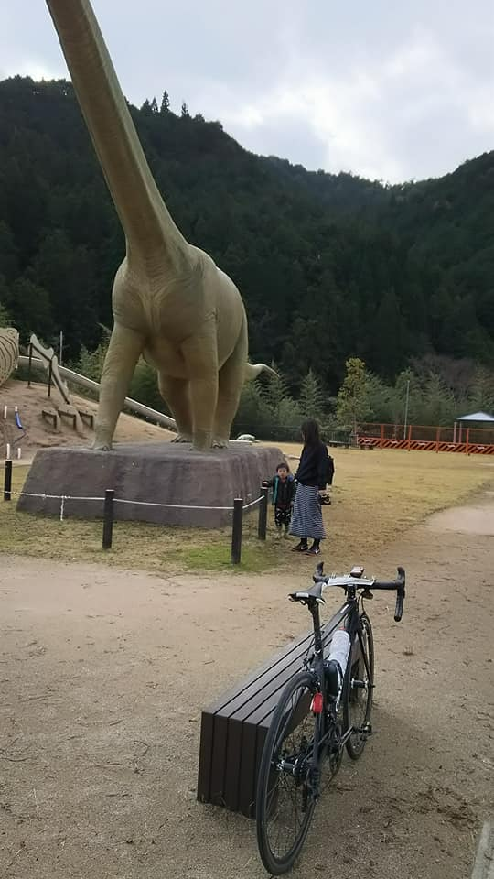
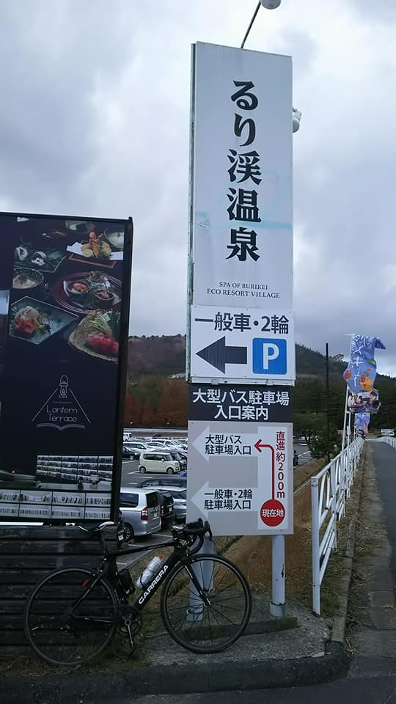
FRESH 1209 キューシート |  |  |  |  |  |  |  | 2017-11-26
 |  |  |  |  |  |  |  | VER.0.2
 | ポイント（Sは信号有り） |  | ポイント後の道路 | 区間 | 合計 | 備考 | ＯＰＥＮ | CLOSE
1 | 川西ドラゴンランド |  | R176 | 0.0 | 0.0 | 呉服橋を渡る。 | 8:00:00 | 8:30:00
2 | 西本町 S | 左折 | R173 | 0.2 | 0.2 | R173を北上する。
3 | 木部町 S | 左折 | R173 | 1.4 | 1.6 | 綾部・能勢方面へ。
4 | 多田桜木1丁目 S | 左折 | 多田銀橋 | 2.0 | 3.6 | 左側前方に「ダイエー」。交差点を渡り、多田銀橋北側歩道に入る。
5 | 多田銀橋西詰 S | 右折 | 県道12号 | 0.1 | 3.7 | T字路多田銀橋北側横断歩道を渡る。
6 | 清和台入口 S | 直進 | 県道12号旧道 | 3.1 | 6.8 | ┤字路
7 | 清和大橋西詰 S | 右折 | 県道12号 | 2.5 | 9.3 | T字路 ※約70m手前に信号を回避するルート有り。坂の手前赤舗装路へ
8 | ト字路 S | 右折 | 市道 | 0.3 | 9.6 | 左手奥に「ローソン」、右手前に町のマスコット「いなぼう」の石像
9 | 猪名川役場前 S | 左折 | 市道 | 1.8 | 11.4 | 左折するとすぐ左手に猪名川町役場
10 | 紫合北ノ町 S | 直進 | 県道12号 | 1.2 | 12.6 | 左手に自動車教習所。右手にGS
11 | 万善 S | 左折 | 県道68号 | 2.7 | 15.3 | 道の駅 いながわ手前を左折
12 | 下野田橋 S | 左折 | 県道68号→県道570号→市道 | 4.4 | 19.7 | 新三田駅界隈はやや交通量多し
13 | ウッディダウン東口 S | 右折 | 県道141号 | 11.3 | 31.0
14 | 下井沢 S | 左折 | 県道316号 | 2.3 | 33.3
15 | T字路 | 右折 | 県道316号 | 4.5 | 37.8
16 | 前田 S | 右折 | 県道316号 | 2.6 | 40.4
17 | T字路 | 左折 | 県道315号 | 5.5 | 45.9
18 | 森 S | 右折 | 県道17号 | 0.7 | 46.6
19 | ト字路 S | 右折 | 県道144号 | 5.5 | 52.1
20 | T字路 | 左折 | 国道372号 | 2.7 | 54.8
21 | 上三草 S | 右折 | 県道144号 | 0.1 | 54.9
22 | 十字路 | 左折 | 県道144号 | 3.5 | 58.4
23 | PC１ ローソン 西脇高松店 | 右折 | 国道175号 | 0.4 | 58.8 | 左側。レシート取得。国道176号線を丹波市方面へ 61キロ地点、西脇バイパスを直進。トンネルは気をつけて走ること | 9:44:00 | 11:57:00
24 | 上戸田 S | 右折 | 県道566号→県道294号 | 3.9 | 62.7
25 | 鹿野東 S | 左折 | 県道294号→県道174号→県道294号 →県道139号→県道77号 | 1.3 | 64.0 | 途中細い道や住宅街を通るので注意すること
26 | T字路 | 右折 | 県道77号 | 18.4 | 82.4 | 線路を越えてすぐに右折
27 | ト字路 | 右折 | 県道292号 | 2.4 | 84.8 | 線路をこえる
28 | Y字路 | 右折 | 市道 | 0.1 | 84.9
29 | （通過チェック フォトコントロール①） 丹波竜の里公園 | 来た道戻る | 市道 | 0.1 | 85.0 | 丹波竜をバックに自転車の写真を撮ること
30 | T字路 | 右折 | 県道77号 | 0.1 | 85.1
31 | 黒田 S | 右折 | 県道77号 | 6.4 | 91.5 | Y字路を右方向県道77号線を引き続き走る
32 | 南新町 S | 右折 | 県道49号 | 5.0 | 96.5
33 | 北 S | 左折 | 県道306号 | 0.5 | 97.0
34 | 糯ケ坪 S | 右折 | 県道77号 | 0.9 | 97.9
35 | PC2 ローソン 篠山八上下店 | 直進 | 国道372号 | 1.2 | 99.1 | 右側。気をつけてわたってください。レシート取得。 | 10:55:00 | 14:36:00
36 | 小野新 S | 右折 | 国道173号 | 8.2 | 107.3
37 | 安田西 S | 左折 | 国道372号 | 0.5 | 107.8
38 | 天引トンネル | 直進 | 国道372号 | 4.1 | 111.9 | 天引トンネルは右側の歩道をはしること
39 | ト字路 | 右折 | 府道54号 | 1.9 | 113.8 | 下ってすぐ右折なので見落とし注意。しばらくのぼりは緩やかです。
40 | ト字路 | 右折 | 府道54号 | 4.7 | 118.5 | るり渓の上り区間です
41 | （通過チェック フォトコントロール②） るり渓温泉 看板 | 直進 | 府道54号 | 3.8 | 122.3 | るり渓温泉の看板をバックに自転車の写真を取ること
42 | 土が畑 | 右折 | 府道731号 | 1.4 | 123.7
43 | T字路 | 左折 | 国道173号 | 1.8 | 125.5 | ここからしばらく長いくだり区間。その後はひたすら国道173号線を直進。
44 | 木部町 S | 右折 | 国道173号 | 24.4 | 149.9
45 | 中橋 S | 右折 | 市道 | 1.0 | 150.9
46 | 中橋西詰め | 左折 | 猪名川堤防遊歩道 | 0.1 | 151.0 | 阪神高速高架下の遊歩道へ
47 | ゴール 受付 ドラゴンランド |  |  | 0.2 | 151.2 | ゴール。お疲れ様でした！！ゴール受付をしてください。 | 12:26:00 | 18:04:00

 | （通過チェック フォトコントロール①） 丹波竜の里公園 |  |  |  |  | （通過チェック フォトコントロール②） るり渓温泉 看板

